Figure 27.1
27.1 – Profils de lecteurs à la Journée défense et citoyenneté en 2020 (en %)

Lecture : la combinaison des trois dimensions de l’évaluation permet de définir huit profils. Les profils numérotés de 1 à 4 concernent les jeunes n’ayant pas la capacité de réaliser des traitements complexes (très faible compréhension en lecture suivie, très faible capacité à rechercher des informations). Ils sont en deçà du seuil de lecture fonctionnelle. Les profils codés 5a, 5b, 5c, 5d sont au-delà de ce même seuil, mais avec des compétences plus ou moins solides, ce qui peut nécessiter des efforts de compensation relativement importants.
Avertissement : les données 2020 portent sur un nouveau test de lecture. Les profils ne sont pas comparables aux années précédentes.
Note : compte tenu des arrondis, les totaux des colonnes peuvent être légèrement différents de 100 %.
Champ : France métropolitaine + DROM.
Source : DSNJ-ministère des Armées ; DEPP-MENJS.

 | Lecteurs efficaces (Profils : 5c et 5d) |  | Lecteurs médiocres (Profils : 5a et 5b) |  | En difficulté de lecture (Profils : 1, 2, 3, 4)
Profils | 5d | 5c | 5b | 5a | 4 | 3 | 2 | 1
Garçons | 58 | 19 | 7 | 5 | 2 | 3 | 1 | 4
Filles | 62 | 18 | 8 | 5 | 2 | 2 | 1 | 3
Ensemble | 60 | 19 | 7 | 5 | 2 | 3 | 1 | 3

Figure 27.2
27.2 – Profils de lecteurs selon le type de scolarité en 2020 (en %)

Lecture : parmi les jeunes n'ayant pas dépassé le collège, 43,5 % sont en difficulté de lecture (profils 1, 2, 3 et 4), 15,4 % sont des lecteurs médiocres (profils 5a et 5b) et 41,2 % sont des lecteurs efficaces (profils 5c et 5d).
Avertissement : les données 2020 portent sur un nouveau test de lecture. Les profils ne sont pas comparables aux années précédentes.
Champ : France métropolitaine + DROM.
Source : DSNJ-ministère des Armées ; DEPP-MENJS.

 | En difficulté de lecture | Lecteurs médiocres | Lecteurs efficaces
Collège | 43 | 15 | 41
CAP-BEP | 28 | 18 | 54
Bac professionnel | 16 | 16 | 68
Bac général et technologique, ens. supérieur | 4 | 9 | 87

Figure 27.3
27.3 – Proportion de jeunes en difficulté de lecture selon le département en 2020

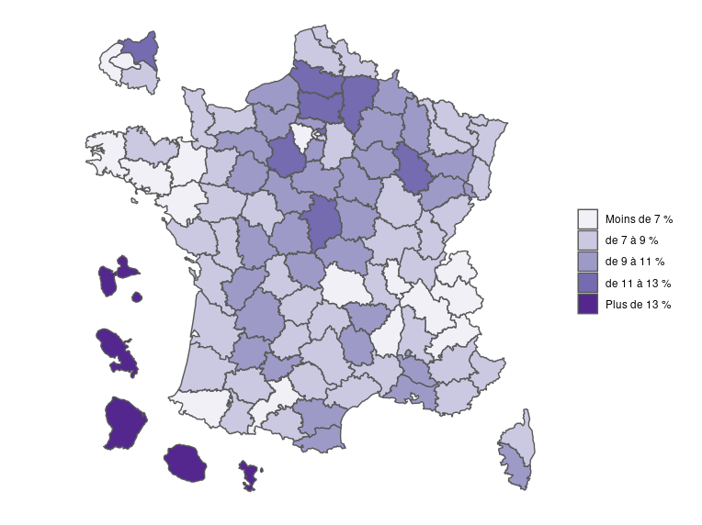

Avertissement : les données 2020 portent sur un nouveau test de lecture. Les profils ne sont pas comparables aux années précédentes.
Champ : France métropolitaine + DROM.
Source : DSNJ-ministère des Armées ; DEPP-MENJS.

Dépt | Nom | % Jeunes en difficultés de lecture
01 | Ain | 8.0
02 | Aisne | 12.9
03 | Allier | 9.2
04 | Alpes-de-Haute-Provence | 7.0
05 | Hautes-Alpes | 6.9
06 | Alpes-Maritimes | 7.3
07 | Ardèche | 6.3
08 | Ardennes | 10.7
09 | Ariège | 7.1
10 | Aube | 10.4
11 | Aude | 9.1
12 | Aveyron | 8.4
13 | Bouches-du-Rhône | 10.0
14 | Calvados | 8.5
15 | Cantal | 7.8
16 | Charente | 10.7
17 | Charente-Maritime | 7.8
18 | Cher | 11.9
19 | Corrèze | 8.0
21 | Côte-d'Or | 7.5
22 | Côtes-d'Armor | 8.1
23 | Creuse | 9.1
24 | Dordogne | 9.8
25 | Doubs | 8.2
26 | Drôme | 8.5
27 | Eure | 10.1
28 | Eure-et-Loir | 11.2
29 | Finistère | 6.2
2A | Corse-du-Sud | 9.2
2B | Haute-Corse | 7.4
30 | Gard | 8.6
31 | Haute-Garonne | 6.5
32 | Gers | 8.1
33 | Gironde | 8.3
34 | Hérault | 7.0
35 | Ille-et-Vilaine | 5.7
36 | Indre | 10.2
37 | Indre-et-Loire | 7.3
38 | Isère | 6.7
39 | Jura | 8.0
40 | Landes | 8.1
41 | Loir-et-Cher | 10.6
42 | Loire | 7.8
43 | Haute-Loire | 9.5
44 | Loire-Atlantique | 5.8
45 | Loiret | 9.2
46 | Lot | 8.0
47 | Lot-et-Garonne | 9.0
48 | Lozère | 10.2
49 | Maine-et-Loire | 7.8
50 | Manche | 8.7
51 | Marne | 9.7
52 | Haute-Marne | 11.5
53 | Mayenne | 8.7
54 | Meurthe-et-Moselle | 7.5
55 | Meuse | 9.4
56 | Morbihan | 6.4
57 | Moselle | 8.2
58 | Nièvre | 10.6
59 | Nord | 8.0
60 | Oise | 11.1
61 | Orne | 9.9
62 | Pas-de-Calais | 8.6
63 | Puy-de-Dôme | 6.8
64 | Pyrénées-Atlantiques | 6.3
65 | Hautes-Pyrénées | 7.8
66 | Pyrénées-Orientales | 9.9
67 | Bas-Rhin | 8.1
68 | Haut-Rhin | 8.3
69 | Rhône | 6.2
70 | Haute-Saône | 9.2
71 | Saône-et-Loire | 8.2
72 | Sarthe | 9.0
73 | Savoie | 6.4
74 | Haute-Savoie | 5.5
75 | Paris | 4.6
76 | Seine-Maritime | 10.2
77 | Seine-et-Marne | 7.0
78 | Yvelines | 6.2
79 | Deux-Sèvres | 8.9
80 | Somme | 12.2
81 | Tarn | 8.8
82 | Tarn-et-Garonne | 10.3
83 | Var | 8.8
84 | Vaucluse | 9.0
85 | Vendée | 7.6
86 | Vienne | 9.2
87 | Haute-Vienne | 8.0
88 | Vosges | 10.1
89 | Yonne | 10.4
90 | Territoire de Belfort | 9.8
91 | Essonne | 9.4
92 | Hauts-de-Seine | 5.4
93 | Seine-Saint-Denis | 11.9
94 | Val-de-Marne | 7.4
95 | Val-d'Oise | 9.7
971 | Guadeloupe | 28.6
972 | Martinique | 27.9
973 | Guyane | 46.6
974 | La Réunion | 25.4
976 | Mayotte | 71.1
 | France métropolitaine + DROM | 9.5

